EVALUACIÓN BASE 1
MMDS01.04.18.P02.F31
1
VERSIÓN
13/jul/2018
FECHA DE ENTRADA
EN VIGENCIA
SISTEMAS DE GESTIÓN Y CONTROL INTEGRADOS
(SISTEDA, SGC y MECI)
MODELO EVALUATIVO TÉCNICO
PROGRAMA DEPORVIDA

DESARROLLO SOCIAL
SERVICIO DE DEPORTE Y RECREACIÓN

FECHA: |  |  | ESCENARIO:
MONITOR:
DISCIPLINA: | Salsa Deportiva |  | NIVEL: | Base
INDICADOR TÉCNICO
EXPRESA HABILIDADES CORPORALES EN LA EJECUCIÓN DE FRASES DE MOVIMIENTOS
EVALUACIÓN: | INTERPRETACION DEL MOVIEMIENTO

OBJETIVO: | Realizar secuencias de ejercicios que condicionan el movimiento del cuerpo |  |  |  | GRÁFICO

 |  |  |  |  | 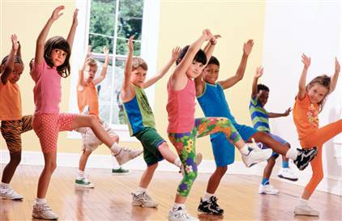
MATERIALES: | Cinta de marcacion - Cronometro, parlante amplificador

DESCRIPCIÓN DE LA PRUEBA: | el niño(a) se ubica en el centro de la pista y realiza frases de movimientos en diferentes direcciones con una cantidad establecida

RECOMENDACIONES: | Utilizar todo el espacio demarcado para realizar los diversos movimientos, permitiendo experimentar

CALIFICACIÓN: | Se evalua la capacidad de expresar a traves de su cuerpo

Vo.Bo. Realizó:
Vo.Bo. Revisó:
Vo.Bo. Aprobó:

Elaborado por: Aldover Alexander Colorado |  | Cargo: N/A |  |  | Fecha: 07/may/2017 | Firma:
Revisado por: Ruben Darío Muñoz Abadía |  | Cargo: Subsecretario de Fomento |  |  | Fecha: 10/may/2018 | Firma:
Aprobado por: Silvio Fernando López Ferro |  | Cargo: Secretario del Deporte y la Recreación |  |  | Fecha: 10/may/2018 | Firma:

EVALUACIÓN BASE 2
MMDS01.04.18.P02.F31
1
VERSIÓN
13/jul/2018
FECHA DE ENTRADA
EN VIGENCIA
SISTEMAS DE GESTIÓN Y CONTROL INTEGRADOS
(SISTEDA, SGC y MECI)
MODELO EVALUATIVO TÉCNICO
PROGRAMA DEPORVIDA

DESARROLLO SOCIAL
SERVICIO DE DEPORTE Y RECREACIÓN

FECHA: |  |  | ESCENARIO:
MONITOR:
DISCIPLINA: | Salsa Deportiva |  | NIVEL: | Base
INDICADOR TÉCNICO
COMBINA GESTOS, POSTURAS Y MOVIMIENTO COMO RESPUESTA A DIVERSOS ESTÍMULOS VISUALES, AUDITIVOS Y TÁCTILES
EVALUACIÓN: | IDENTIFICAR LA CAPACIDAD COMBINAR MOVIMIENTOS A TRAVES DE ESTIMULOS SONOROS

OBJETIVO: | medir la eficacia y eficiencia en la ejecucion de moviemientos a traves de un elemento sonoro |  |  |  | GRÁFICO

 |  |  |  |  | 
MATERIALES: | Cinta de marcacion - Cronometro, parlante amplificador

DESCRIPCIÓN DE LA PRUEBA: | el niño(a) ejecuta diversos movimientos espontaneos, explorando la respuesta a estimulos sonoros

RECOMENDACIONES: | Motivar al niño(a) a hacer acopio a las diferentes formas de expresion o sensacion a traves de gestos o movimientos de su cuerpo

CALIFICACIÓN: | Se evalua la capacidad de expresion

Vo.Bo. Realizó:
Vo.Bo. Revisó:
Vo.Bo. Aprobó:

Elaborado por: Aldover Alexander Colorado |  | Cargo: N/A |  |  | Fecha: 07/may/2017 | Firma:
Revisado por: Ruben Darío Muñoz Abadía |  | Cargo: Subsecretario de Fomento |  |  | Fecha: 10/may/2018 | Firma:
Aprobado por: Silvio Fernando López Ferro |  | Cargo: Secretario del Deporte y la Recreación |  |  | Fecha: 10/may/2018 | Firma:

EVALUACIÓN BASE 3
MMDS01.04.18.P02.F31
1
VERSIÓN
13/jul/2018
FECHA DE ENTRADA
EN VIGENCIA
SISTEMAS DE GESTIÓN Y CONTROL INTEGRADOS
(SISTEDA, SGC y MECI)
MODELO EVALUATIVO TÉCNICO
PROGRAMA DEPORVIDA

DESARROLLO SOCIAL
SERVICIO DE DEPORTE Y RECREACIÓN

FECHA: |  |  | ESCENARIO:
MONITOR:
DISCIPLINA: | Salsa Deportiva |  | NIVEL: | Base
INDICADOR TÉCNICO
CREA FRASES DE MOVIMIENTO QUE EVIDENCIAN SUS EXPERIENCIAS E INTERESES INDIVIDUALES Y GRUPALES
EVALUACIÓN: | IDENTIFICAR LA CAPACIDAD DE CREAR FRASES DE MOVIMIENTO DE FORMA INDIVIDUAL Y GRUPAL

OBJETIVO: | Estimular la coordinación de movimientos y destrezas corporales |  |  |  | GRÁFICO

 |  |  |  |  | 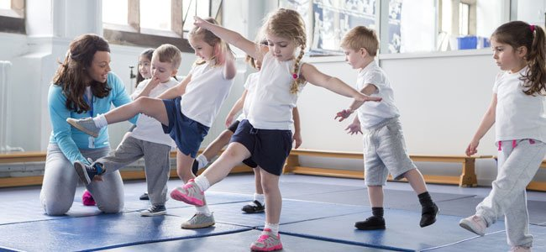
MATERIALES: | Cinta de marcacion - Cronometro, parlante amplificador

DESCRIPCIÓN DE LA PRUEBA: | el niño(a) utiliza el espacio propuesto para desarrollar las diferentes frases, logrando sumarlas a uno o mas compañeros dentro de la pista

RECOMENDACIONES: | Estimular la capacidad de crear frases, que puedan sumarse a la de otro u otros compañeros

CALIFICACIÓN: | Se evalua la capacidad de creacion y trabajo en equipo

Vo.Bo. Realizó:
Vo.Bo. Revisó:
Vo.Bo. Aprobó:

Elaborado por: Aldover Alexander Colorado |  | Cargo: N/A |  |  | Fecha: 07/may/2017 | Firma:
Revisado por: Ruben Darío Muñoz Abadía |  | Cargo: Subsecretario de Fomento |  |  | Fecha: 10/may/2018 | Firma:
Aprobado por: Silvio Fernando López Ferro |  | Cargo: Secretario del Deporte y la Recreación |  |  | Fecha: 10/may/2018 | Firma:

EVALUACIÓN IRRADIACION 1
MMDS01.04.18.P02.F31
1
VERSIÓN
13/jul/2018
FECHA DE ENTRADA
EN VIGENCIA
SISTEMAS DE GESTIÓN Y CONTROL INTEGRADOS
(SISTEDA, SGC y MECI)
MODELO EVALUATIVO TÉCNICO
PROGRAMA DEPORVIDA

DESARROLLO SOCIAL
SERVICIO DE DEPORTE Y RECREACIÓN

FECHA: |  |  | ESCENARIO:
MONITOR:
DISCIPLINA: | Salsa Deportiva |  | NIVEL: | Base
INDICADOR TÉCNICO
EXPRESA HABILIDADES CORPORALES EN LA EJECUCIÓN DE FRASES DE MOVIMIENTOS Y EJECUTA COMBINACION DE LOS PASOS BASICOS DE SALSA DEPORTIVA
EVALUACIÓN: | INTERPRETACION DEL MOVIEMIENTO Y EJECUCION DE LOS 6 PRIMEROS PASOS BASICOS DE LA PACHANGA DEPORTIVA

OBJETIVO: | Acoplar y distinguir los pasos basicos de la salsa deportiva (Pachanga)en tiempo 1. |  |  |  | GRÁFICO

 |  |  |  |  | 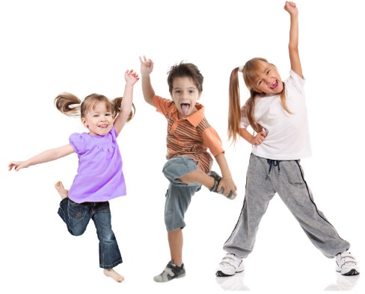
MATERIALES: | Cinta de marcacion - Cronometro, parlante amplificador

DESCRIPCIÓN DE LA PRUEBA: | el niño(a) hace acopio a los 6 primeros pasos basicos de la salsa deportiva, independientemente de la direccion y el orden que escoja para su ejecucion

RECOMENDACIONES: | Completar la secuencia de cada paso, antes de iniciar uno nuevo

CALIFICACIÓN: | Se evalua la capacidad de ejecutar los 6 primeros pasos de salsa deportiva, sin tener que repetir o mantener por mas de 3 fraseos el mismo paso.

Vo.Bo. Realizó:
Vo.Bo. Revisó:
Vo.Bo. Aprobó:

Elaborado por: Aldover Alexander Colorado |  | Cargo: N/A |  |  | Fecha: 07/may/2017 | Firma:
Revisado por: Ruben Darío Muñoz Abadía |  | Cargo: Subsecretario de Fomento |  |  | Fecha: 10/may/2018 | Firma:
Aprobado por: Silvio Fernando López Ferro |  | Cargo: Secretario del Deporte y la Recreación |  |  | Fecha: 10/may/2018 | Firma:

EVALUACIÓN IRRADIACION 2
MMDS01.04.18.P02.F31
1
VERSIÓN
13/jul/2018
FECHA DE ENTRADA
EN VIGENCIA
SISTEMAS DE GESTIÓN Y CONTROL INTEGRADOS
(SISTEDA, SGC y MECI)
MODELO EVALUATIVO TÉCNICO
PROGRAMA DEPORVIDA

DESARROLLO SOCIAL
SERVICIO DE DEPORTE Y RECREACIÓN

FECHA: |  |  | ESCENARIO:
MONITOR:
DISCIPLINA: | Salsa Deportiva |  | NIVEL: | Base
INDICADOR TÉCNICO
COMBINA GESTOS, POSTURAS Y MOVIMIENTO COMO RESPUESTA A DIVERSOS ESTÍMULOS VISUALES, AUDITIVOS , TÁCTILES Y REALIZA LA MARCACION EXACTA DEL TEMPO 1 EN LOS PASOS BASICOS DE SALSA DEPORTIVA.
EVALUACIÓN: | INTERPRETACION DEL MOVIEMIENTO

OBJETIVO: | IDENTIFICAR LA CAPACIDAD DE INTERPRETAR LOS PASOS BASICOS DE PACHANGA DEPORTIVA AL ESCUCHAR LA ORDEN SONORA |  |  |  | GRÁFICO

 |  |  |  |  | 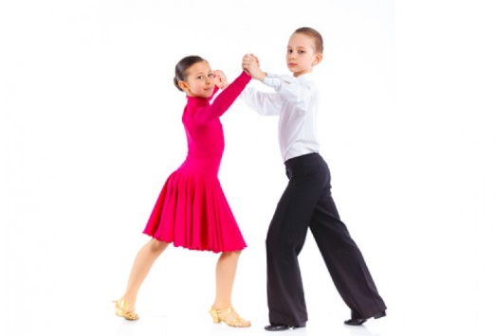
MATERIALES: | Cinta de marcacion - Cronometro, parlante amplificador,

DESCRIPCIÓN DE LA PRUEBA: | el joven debe interpretar con gran exactitud, los pasos de pachanga deportiva, al escuchar un estimulo externo sonoro, realizando los cambios requeridos en el momento indicado

RECOMENDACIONES: | El joven puede hacer acopio a los desplazamientos en las diferentes direcciones, siempre y cuando pueda pulsar en el momento principal y dicha accion determine con claridad el tiempo 1 de la cancion.

CALIFICACIÓN: | Se evalua la capacidad marcar con lateralidad izq en el tiempo 1 de la musica

Vo.Bo. Realizó:
Vo.Bo. Revisó:
Vo.Bo. Aprobó:

Elaborado por: Aldover Alexander Colorado |  | Cargo: N/A |  |  | Fecha: 07/may/2017 | Firma:
Revisado por: Ruben Darío Muñoz Abadía |  | Cargo: Subsecretario de Fomento |  |  | Fecha: 10/may/2018 | Firma:
Aprobado por: Silvio Fernando López Ferro |  | Cargo: Secretario del Deporte y la Recreación |  |  | Fecha: 10/may/2018 | Firma:

EVALUACIÓN IRRADIACION 3
MMDS01.04.18.P02.F31
1
VERSIÓN
13/jul/2018
FECHA DE ENTRADA
EN VIGENCIA
SISTEMAS DE GESTIÓN Y CONTROL INTEGRADOS
(SISTEDA, SGC y MECI)
MODELO EVALUATIVO TÉCNICO
PROGRAMA DEPORVIDA

DESARROLLO SOCIAL
SERVICIO DE DEPORTE Y RECREACIÓN

FECHA: |  |  | ESCENARIO:
MONITOR:
DISCIPLINA: | Salsa Deportiva |  | NIVEL: | Base
INDICADOR TÉCNICO
EJECUTA EL GESTO TECNICO EN LA COMBINACION DE PASOS, LA CONDUCCION EN PAREJA , ESTRUCTURAS COREOGRAFICAS Y FIGURAS.
EVALUACIÓN: | IDENTIFICACION DE LA SUJECION O CONTACTO CON LA PAREJA, EN LA PROPUESTA DE PASOS Y FIGURAS

OBJETIVO: | Medir la efciencia y la eficacia en la interpretacion de las posibles combinaciones de la salsa deportiva, en el rol guia, mostrando la tecnica propia en la ejecucion de figuras |  |  |  | GRÁFICO

 |  |  |  |  | 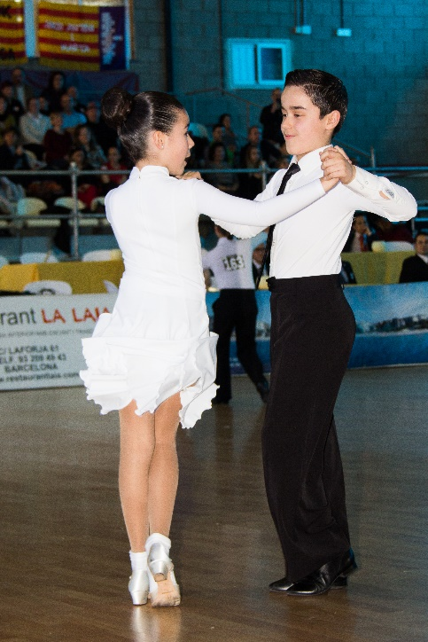
MATERIALES: | Cinta de marcacion - Cronometro, parlante amplificador

DESCRIPCIÓN DE LA PRUEBA: | el niño(a) se ubica en el centro de la pista y sujeta a la pareja, desplazandose en cualquier direccion, realizando los diferentes pasos de la salsa deportiva, haciendo acopio a la tecnica propia de la ejecucion de coreografias y figuras

RECOMENDACIONES: | Conservar el contacto, en la ejecucion de los diferentes pasos de la salsa deportiva.

CALIFICACIÓN: | Se evalua la capacidad de orientar y conducir a la pareja, sobre el espacio sugerido, conservando la efectividad en cada paso.

Vo.Bo. Realizó:
Vo.Bo. Revisó:
Vo.Bo. Aprobó:

Elaborado por: Aldover Alexander Colorado |  | Cargo: N/A |  |  | Fecha: 07/may/2017 | Firma:
Revisado por: Ruben Darío Muñoz Abadía |  | Cargo: Subsecretario de Fomento |  |  | Fecha: 10/may/2018 | Firma:
Aprobado por: Silvio Fernando López Ferro |  | Cargo: Secretario del Deporte y la Recreación |  |  | Fecha: 10/may/2018 | Firma:

EVALUACIÓN FUNDAMENTACION 1
MMDS01.04.18.P02.F31
1
VERSIÓN
13/jul/2018
FECHA DE ENTRADA
EN VIGENCIA
SISTEMAS DE GESTIÓN Y CONTROL INTEGRADOS
(SISTEDA, SGC y MECI)
MODELO EVALUATIVO TÉCNICO
PROGRAMA DEPORVIDA

DESARROLLO SOCIAL
SERVICIO DE DEPORTE Y RECREACIÓN

FECHA: |  |  | ESCENARIO:
MONITOR:
DISCIPLINA: | Salsa Deportiva |  | NIVEL: | Base
INDICADOR TÉCNICO
REALIZA PASOS DE NIVEL INTERMEDIO DE SALSA DEPORTIVA
EVALUACIÓN: | IDENTIFICACION DE LA CORRECTA EJECUCION DE LOS PASOS DE SALSA DEPORTIVA INTERMEDIO

OBJETIVO: | medir la eficacia y eficiencia en la realizacion de los pasos de salsa deportiva nivel intermedio |  |  |  | GRÁFICO

 |  |  |  |  | 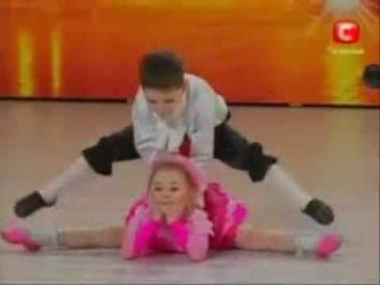
MATERIALES: | Cinta de marcacion - Cronometro, parlante amplificador

DESCRIPCIÓN DE LA PRUEBA: | el joven ejecuta a lo largo de la pista propuesta, los pasos de salsa deportiva, correspondientes al nivel intermedio

RECOMENDACIONES: | El joven debera tener una buena ejecucion de todos sus movimientos aplicando la tecnica propia y respetando los pulsos, desplazameintos y correctos cambios de pesos.

CALIFICACIÓN: | Se evalua la capacidad de ejecucion

Vo.Bo. Realizó:
Vo.Bo. Revisó:
Vo.Bo. Aprobó:

Elaborado por: Aldover Alexander Colorado |  | Cargo: N/A |  |  | Fecha: 07/may/2017 | Firma:
Revisado por: Ruben Darío Muñoz Abadía |  | Cargo: Subsecretario de Fomento |  |  | Fecha: 10/may/2018 | Firma:
Aprobado por: Silvio Fernando López Ferro |  | Cargo: Secretario del Deporte y la Recreación |  |  | Fecha: 10/may/2018 | Firma:

EVALUACIÓN FUNDAMENTACION 2
MMDS01.04.18.P02.F31
1
VERSIÓN
13/jul/2018
FECHA DE ENTRADA
EN VIGENCIA
SISTEMAS DE GESTIÓN Y CONTROL INTEGRADOS
(SISTEDA, SGC y MECI)
MODELO EVALUATIVO TÉCNICO
PROGRAMA DEPORVIDA

DESARROLLO SOCIAL
SERVICIO DE DEPORTE Y RECREACIÓN

FECHA: |  |  | ESCENARIO:
MONITOR:
DISCIPLINA: | Salsa Deportiva |  | NIVEL: | Base
INDICADOR TÉCNICO
REALIZA TRABAJOS DE SHINES EN ARMONIA CON LA PAREJA
EVALUACIÓN: | EJECUCION DE LAS RUTINAS EN SHINES

OBJETIVO: | medir la eficacia y eficiencia en la sincronia de la rutina |  |  |  | GRÁFICO

MATERIALES: | Cinta de marcacion - Cronometro, parlante amplificador

DESCRIPCIÓN DE LA PRUEBA: | el joven debera ejecutar la rutina, previamente construida y armonizar con su pareja o grupo

RECOMENDACIONES: | Tener en consideracion, que la ejecucion debe ser limpia, conservando los angulos propios para los pasos propuestos y la distancia en los desplazamientos.

CALIFICACIÓN: | Se evalua la capacidad de sincronizar con la propuesta, conservando las lineas, tempo y limpieza en la ejecucion

Vo.Bo. Realizó:
Vo.Bo. Revisó:
Vo.Bo. Aprobó:

Elaborado por: Aldover Alexander Colorado |  | Cargo: N/A |  |  | Fecha: 07/may/2017 | Firma:
Revisado por: Ruben Darío Muñoz Abadía |  | Cargo: Subsecretario de Fomento |  |  | Fecha: 10/may/2018 | Firma:
Aprobado por: Silvio Fernando López Ferro |  | Cargo: Secretario del Deporte y la Recreación |  |  | Fecha: 10/may/2018 | Firma:

EVALUACIÓN FUNDAMENTACION 3
MMDS01.04.18.P02.F31
1
VERSIÓN
13/jul/2018
FECHA DE ENTRADA
EN VIGENCIA
SISTEMAS DE GESTIÓN Y CONTROL INTEGRADOS
(SISTEDA, SGC y MECI)
MODELO EVALUATIVO TÉCNICO
PROGRAMA DEPORVIDA

DESARROLLO SOCIAL
SERVICIO DE DEPORTE Y RECREACIÓN

FECHA: |  |  | ESCENARIO:
MONITOR:
DISCIPLINA: | Salsa Deportiva |  | NIVEL: | Base
INDICADOR TÉCNICO
COMPRENDE LA DIFERENCIA ENTRE LOS DOS RITMOS DE SALSA DEPORTIVA
EVALUACIÓN: | RECONOCER LA HABILIDAD PARA IDENTIFICAR Y COMBINAR LOS RITMOS DE LA SALSA DEPORTIVA

OBJETIVO: | medir la capacidad de RECONOCER LA HABILIDAD DE RECONOCER EL RITMO Y LOS PASOS DE CADA NIVEL |  |  |  | GRÁFICO

 |  |  |  |  | 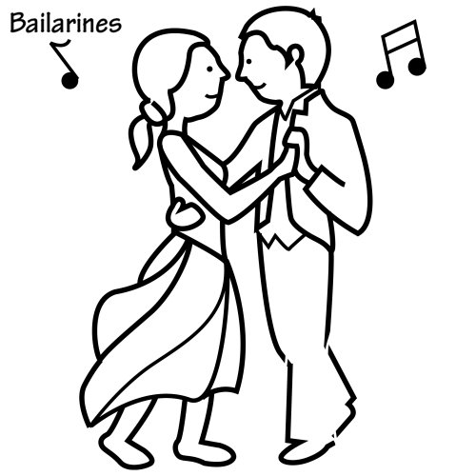
MATERIALES: | Cinta de marcacion - Cronometro, parlante amplificador

DESCRIPCIÓN DE LA PRUEBA: | EL JOVEN IRA RECONOCIENDO EL RITMO EXPUESTO Y REALIZARA LOS PASOS CARACTERISTICOS Y DE CADA RITMO , DE MANERA IGUAL, LAS FIGURAS PERMITIDAS

RECOMENDACIONES: | TENER CLARIDAD EN CADA RITMO Y LA PROPUESTA PARA EL CAMBIO DE PASO O LA MARCACION EN LOS DIFERENTES GIROS

CALIFICACIÓN: | Se evalua la capacidad de distinguir los diferentes ritmos y ejecutar los pasos y respectivas combinaciones distintivas

Vo.Bo. Realizó:
Vo.Bo. Revisó:
Vo.Bo. Aprobó:

Elaborado por: Aldover Alexander Colorado |  | Cargo: N/A |  |  | Fecha: 07/may/2017 | Firma:
Revisado por: Ruben Darío Muñoz Abadía |  | Cargo: Subsecretario de Fomento |  |  | Fecha: 10/may/2018 | Firma:
Aprobado por: Silvio Fernando López Ferro |  | Cargo: Secretario del Deporte y la Recreación |  |  | Fecha: 10/may/2018 | Firma:

EVALUACIÓN APROPIACION 1
MMDS01.04.18.P02.F31
1
VERSIÓN
13/jul/2018
FECHA DE ENTRADA
EN VIGENCIA
SISTEMAS DE GESTIÓN Y CONTROL INTEGRADOS
(SISTEDA, SGC y MECI)
MODELO EVALUATIVO TÉCNICO
PROGRAMA DEPORVIDA

DESARROLLO SOCIAL
SERVICIO DE DEPORTE Y RECREACIÓN

FECHA: |  |  | ESCENARIO:
MONITOR:
DISCIPLINA: | Salsa Deportiva |  | NIVEL: | Base
INDICADOR TÉCNICO
EJECUTA PASOS DE NIVEL AVANZADO Y EL GESTO TECNICO DE LAS FIGURAS DE LA SALSA DEPORTIVA
EVALUACIÓN: | IDENTIFICACCION DE LA HABILIDAD PARA MANTENER EL TEMPO, LA TECNICA Y LA RUTINA EN EL TIEMPO PLANTEADO

OBJETIVO: | medir la capacidad de mantener secuencias completas conservando todos los elementos necesarios. |  |  |  | GRÁFICO

MATERIALES: | Cinta de marcacion - Cronometro, parlante amplificador

DESCRIPCIÓN DE LA PRUEBA: | El joven, debera repetir las secuencias de pasos de nivel avanzado, manteniendo el orden de los Pasos, giros) conservando la lateralidad.

RECOMENDACIONES: | MANTENER LA CONTINUIDAD EN LA RUTINA PLANTEADA, ( POSTURA, CAMBIOS DE PESO) LIMPIEZA EN LA EJECUCION

CALIFICACIÓN: | Se evalua la capacidad de ejecucion de los pasos y figuras de nivel avanzado

Vo.Bo. Realizó:
Vo.Bo. Revisó:
Vo.Bo. Aprobó:

Elaborado por: Aldover Alexander Colorado |  | Cargo: N/A |  |  | Fecha: 07/may/2017 | Firma:
Revisado por: Ruben Darío Muñoz Abadía |  | Cargo: Subsecretario de Fomento |  |  | Fecha: 10/may/2018 | Firma:
Aprobado por: Silvio Fernando López Ferro |  | Cargo: Secretario del Deporte y la Recreación |  |  | Fecha: 10/may/2018 | Firma:

EVALUACIÓN APROPIACION 2
MMDS01.04.18.P02.F31
1
VERSIÓN
13/jul/2018
FECHA DE ENTRADA
EN VIGENCIA
SISTEMAS DE GESTIÓN Y CONTROL INTEGRADOS
(SISTEDA, SGC y MECI)
MODELO EVALUATIVO TÉCNICO
PROGRAMA DEPORVIDA

DESARROLLO SOCIAL
SERVICIO DE DEPORTE Y RECREACIÓN

FECHA: |  |  | ESCENARIO:
MONITOR:
DISCIPLINA: | Salsa Deportiva |  | NIVEL: | Base
INDICADOR TÉCNICO
EJECUTA LOS PASOS DE SALSA DEPORTIVA EN TIEMPO 2
EVALUACIÓN: | IDENTIFICACION DE LA HABILIDAD PARA DISTINGUIR E INTERPRETAR LOS PASOS DE SALSA DEPORTIVA EN T1 Y T2

OBJETIVO: | medir la capacidad de realizar los pasos de salsa deportiva en t1 y t2 |  |  |  | GRÁFICO

MATERIALES: | Cinta de marcacion - Cronometro, parlante amplificador

DESCRIPCIÓN DE LA PRUEBA: | El joven, debera realizar los pasos de salsa deportiva propuestos en la prueba, tanto en t1, como tambien en t2, conservando una tecnica y ejecucion impecable.

RECOMENDACIONES: | Realizar la rutina propuesta e identificar los pulsos en los pasos para cada tempo

CALIFICACIÓN: | Se evalua la capacidad de ejecucion en t1 y t2

Vo.Bo. Realizó:
Vo.Bo. Revisó:
Vo.Bo. Aprobó:

Elaborado por: Aldover Alexander Colorado |  | Cargo: N/A |  |  | Fecha: 07/may/2017 | Firma:
Revisado por: Ruben Darío Muñoz Abadía |  | Cargo: Subsecretario de Fomento |  |  | Fecha: 10/may/2018 | Firma:
Aprobado por: Silvio Fernando López Ferro |  | Cargo: Secretario del Deporte y la Recreación |  |  | Fecha: 10/may/2018 | Firma:

EVALUACIÓN APROPIACION 3
MMDS01.04.18.P02.F31
1
VERSIÓN
13/jul/2018
FECHA DE ENTRADA
EN VIGENCIA
SISTEMAS DE GESTIÓN Y CONTROL INTEGRADOS
(SISTEDA, SGC y MECI)
MODELO EVALUATIVO TÉCNICO
PROGRAMA DEPORVIDA

DESARROLLO SOCIAL
SERVICIO DE DEPORTE Y RECREACIÓN

FECHA: |  |  | ESCENARIO:
MONITOR:
DISCIPLINA: | Salsa Deportiva |  | NIVEL: | Base
INDICADOR TÉCNICO
CREA DIFERENTES ESTRUCTURAS COREOGRAFICAS CON LOS PASOS ( SALSA DEPORTIVA) DE PACHANGA Y BOOGALOO
EVALUACIÓN: | IDENTIFICACION DE LA HABILIDAD PARA EJECUTAR COREOGRAFIAS

OBJETIVO: | medir la capacidad de construir y realizar coreografias con los pasos avanzados de salsa deportiva |  |  |  | GRÁFICO

MATERIALES: | Cinta de marcacion - Cronometro, parlante amplificador

DESCRIPCIÓN DE LA PRUEBA: | El joven, debera contruir en compañía de su pareja o grupo, una propuesta coreografica, donde se evidencie sus conocimientos de la tecnica y los pasos avanzados de salsa deportiva

RECOMENDACIONES: | Para la realizacion de coreografias, se conservara la velocidad propia de cada cancion (Investigar)

CALIFICACIÓN: | Se evalua la capacidad de construir propuestas originales, con las herramientas propuestas

Vo.Bo. Realizó:
Vo.Bo. Revisó:
Vo.Bo. Aprobó:

Elaborado por: Aldover Alexander Colorado |  | Cargo: N/A |  |  | Fecha: 07/may/2017 | Firma:
Revisado por: Ruben Darío Muñoz Abadía |  | Cargo: Subsecretario de Fomento |  |  | Fecha: 10/may/2018 | Firma:
Aprobado por: Silvio Fernando López Ferro |  | Cargo: Secretario del Deporte y la Recreación |  |  | Fecha: 10/may/2018 | Firma:

